Лист1
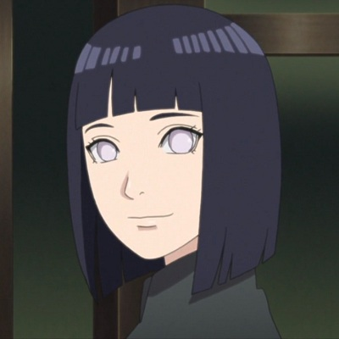
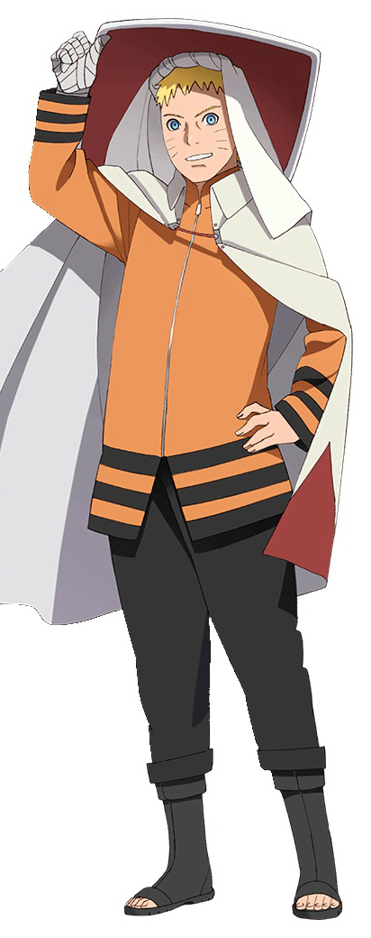
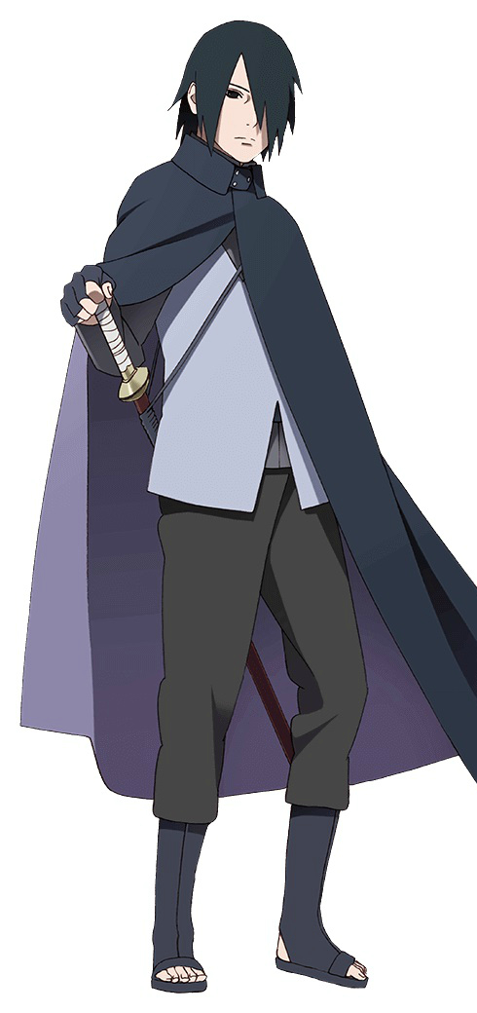
№ | Имя | м/ж 1/0 | У вашего персонажа темные волосы? | Ваш персонаж жив? | Был одним из Каге? | Из Конохи? | Из команды 7? | Из команды Асумы? | Из команды минато? | Обладает Бьякуганом? | Обладает Шаринганом? | Явл-ся Джинчурики? | один из хвостатых?(биджу) | имеет 9 хвостов? | Один из Акацки? | Был лидером Акацки? | Ходит в маске? | Имеет широкие брови? | Является врачом? | Ваш персонаж убил всю совю семью? | Ваш персонаж ребенок?(нет 18)
1 | Гаара | 1 | 0 | 1 | 1 | 0 | 0 | 0 | 0 | 0 | 0 | 1 | 0 | 0 | 0 | 0 | 0 | 0 | 0 | 0 | 0 |  | Хината |  | Наруто | Саске
2 | Гьюки | 1 | 0 | 1 | 0 | 0 | 0 | 0 | 0 | 0 | 0 | 0 | 1 | 0 | 0 | 0 | 0 | 0 | 0 | 0 | 0
3 | Дейдара | 1 | 0 | 0 | 0 | 0 | 0 | 0 | 0 | 0 | 0 | 0 | 0 | 0 | 1 | 0 | 0 | 0 | 0 | 0 | 0
4 | Джирайя | 1 | 0 | 0 | 0 | 1 | 0 | 0 | 0 | 0 | 0 | 0 | 0 | 0 | 0 | 0 | 0 | 0 | 0 | 0 | 0
5 | Ино | 0 | 0 | 1 | 0 | 1 | 0 | 1 | 0 | 0 | 0 | 0 | 0 | 0 | 0 | 0 | 0 | 0 | 1 | 0 | 0
6 | Какаши | 1 | 0 | 1 | 1 | 1 | 1 | 0 | 1 | 0 | 1 | 0 | 0 | 0 | 0 | 0 | 1 | 0 | 0 | 0 | 0
7 | Какузу | 1 | 1 | 0 | 0 | 0 | 0 | 0 | 0 | 0 | 0 | 0 | 0 | 0 | 0 | 0 | 1 | 0 | 0 | 0 | 0
8 | Киба | 1 | 1 | 1 | 0 | 1 | 0 | 0 | 0 | 0 | 0 | 0 | 0 | 0 | 0 | 0 | 0 | 0 | 0 | 0 | 0
9 | Киллер Би | 1 | 0 | 1 | 0 | 0 | 0 | 0 | 0 | 0 | 0 | 1 | 0 | 0 | 0 | 0 | 0 | 0 | 0 | 0 | 0
10 | Конан | 0 | 1 | 0 | 0 | 0 | 0 | 0 | 0 | 0 | 0 | 0 | 0 | 0 | 1 | 0 | 0 | 0 | 0 | 0 | 0
11 | Курама | 1 | 0 | 1 | 0 | 0 | 0 | 0 | 0 | 0 | 0 | 0 | 1 | 1 | 0 | 0 | 0 | 0 | 0 | 0 | 0
12 | Кушина | 0 | 0 | 0 | 0 | 1 | 0 | 0 | 0 | 0 | 0 | 1 | 0 | 0 | 0 | 0 | 0 | 0 | 0 | 0 | 0
13 | Майто Гай | 1 | 1 | 1 | 0 | 1 | 0 | 0 | 0 | 0 | 0 | 0 | 0 | 0 | 0 | 0 | 0 | 1 | 0 | 0 | 0
14 | Минато | 1 | 0 | 0 | 1 | 1 | 0 | 0 | 1 | 0 | 0 | 0 | 0 | 0 | 0 | 0 | 0 | 0 | 0 | 0 | 0 |  | Сакура |  | Саске
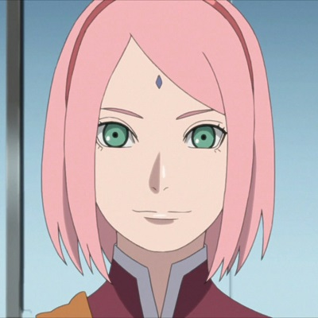
15 | Нагато | 1 | 1 | 0 | 0 | 0 | 0 | 0 | 0 | 0 | 0 | 0 | 0 | 0 | 1 | 1 | 0 | 0 | 0 | 0 | 0
16 | Наруто | 1 | 0 | 1 | 1 | 1 | 1 | 0 | 0 | 0 | 0 | 1 | 0 | 0 | 0 | 0 | 0 | 0 | 0 | 0 | 0
17 | Неджи | 1 | 1 | 0 | 0 | 1 | 0 | 0 | 0 | 1 | 0 | 0 | 0 | 0 | 0 | 0 | 0 | 0 | 0 | 0 | 0
18 | Рин | 0 | 1 | 0 | 0 | 1 | 0 | 0 | 1 | 0 | 0 | 0 | 0 | 0 | 0 | 0 | 0 | 0 | 1 | 0 | 1
19 | Сакура | 0 | 0 | 1 | 0 | 1 | 1 | 0 | 0 | 0 | 0 | 0 | 0 | 0 | 0 | 0 | 0 | 0 | 1 | 0 | 0
20 | Саске | 1 | 1 | 1 | 0 | 1 | 1 | 0 | 0 | 0 | 1 | 0 | 0 | 0 | 0 | 0 | 0 | 0 | 0 | 0 | 0
21 | Тобирама | 1 | 0 | 0 | 1 | 1 | 0 | 0 | 0 | 0 | 0 | 0 | 0 | 0 | 0 | 0 | 0 | 0 | 0 | 0 | 0
22 | Тсунаде | 0 | 0 | 1 | 1 | 1 | 0 | 0 | 0 | 0 | 0 | 0 | 0 | 0 | 0 | 0 | 0 | 0 | 1 | 0 | 0
23 | Хаширама | 1 | 1 | 0 | 1 | 1 | 0 | 0 | 0 | 0 | 0 | 0 | 0 | 0 | 0 | 0 | 0 | 0 | 1 | 0 | 0
24 | Хината | 0 | 1 | 1 | 0 | 1 | 0 | 0 | 0 | 1 | 0 | 0 | 0 | 0 | 0 | 0 | 0 | 0 | 0 | 0 | 0
25 | Шикамару | 1 | 1 | 1 | 0 | 1 | 0 | 1 | 1 | 0 | 0 | 0 | 0 | 0 | 0 | 0 | 0 | 0 | 0 | 0 | 0
26 | Итачи | 1 | 1 | 0 | 0 | 1 | 0 | 0 | 0 | 0 | 1 | 0 | 0 | 0 | 1 | 0 | 0 | 0 | 0 | 1 | 0
27 | Хаку | 1 | 1 | 0 | 0 | 0 | 0 | 0 | 0 | 0 | 0 | 0 | 0 | 0 | 0 | 0 | 0 | 0 | 0 | 0 | 1
28 | Ханаби | 0 | 1 | 1 | 0 | 1 | 0 | 0 | 0 | 1 | 0 | 0 | 0 | 0 | 0 | 0 | 0 | 0 | 0 | 0 | 1
29 | Темари | 0 | 0 | 1 | 0 | 0 | 0 | 0 | 0 | 0 | 0 | 0 | 0 | 0 | 0 | 0 | 0 | 0 | 0 | 0 | 0
30 | Боруто | 1 | 0 | 1 | 0 | 1 | 0 | 0 | 0 | 0 | 0 | 0 | 0 | 0 | 0 | 0 | 0 | 0 | 0 | 0 | 1
31 | Химавари | 0 | 1 | 1 | 0 | 1 | 0 | 0 | 0 | 1 | 0 | 0 | 0 | 0 | 0 | 0 | 0 | 0 | 0 | 0 | 1

 |  |  | Гаара |  |  |  |  | Гьюки |  |  |  |  | Джирайя |  |  |  | Дейдара |  |  |  | Итачи |  |  | Химавари
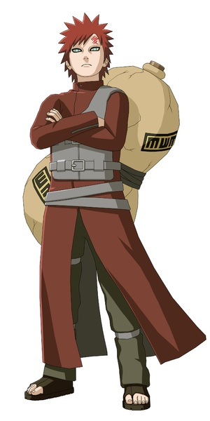
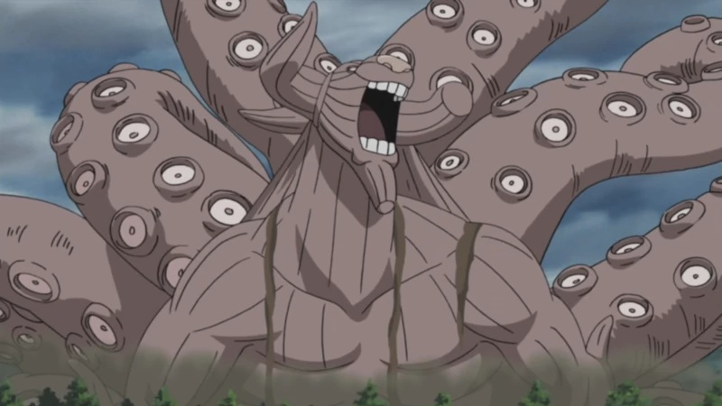
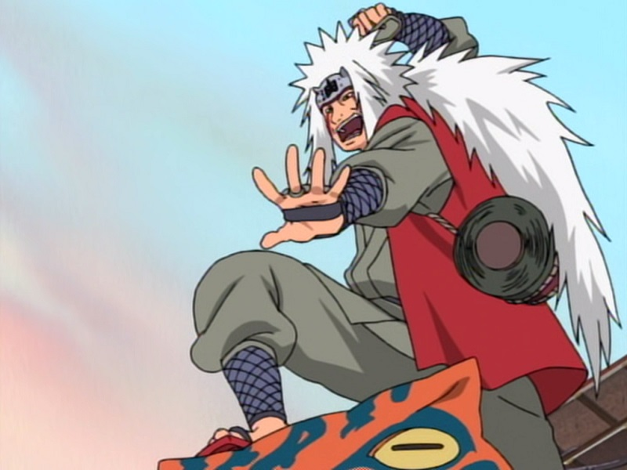
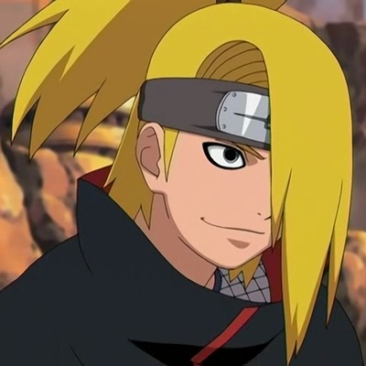
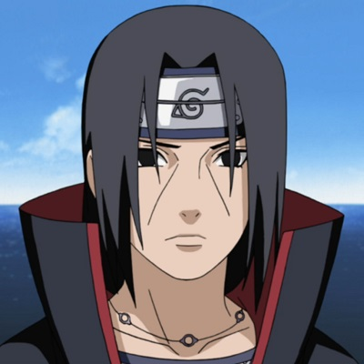
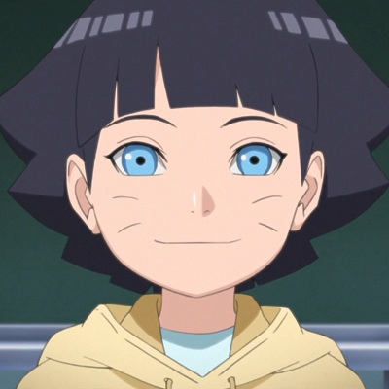

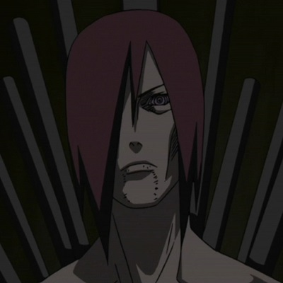
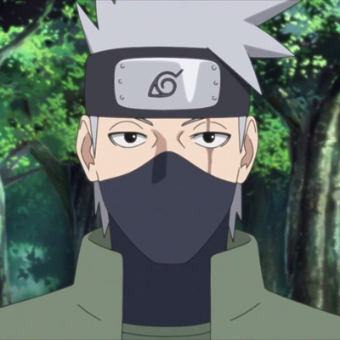
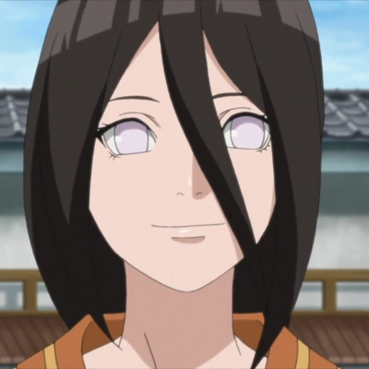
 |  |  |  |  |  |  |  |  |  |  |  |  |  |  |  |  | Нагато |  |  |  |  | Какаши |  |  | Химавари
 |  |  |  |  |  |  |  | Киллер Би
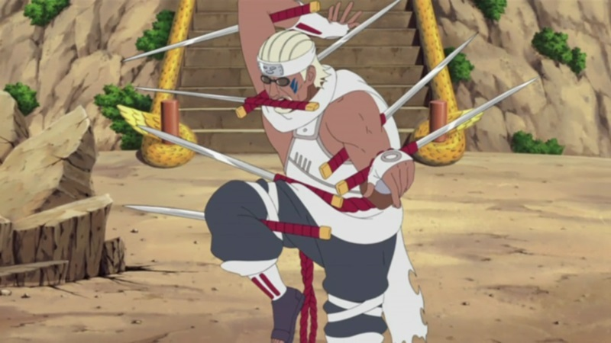
 |  |  |  |  |  |  |  |  |  |  |  |  | Конан
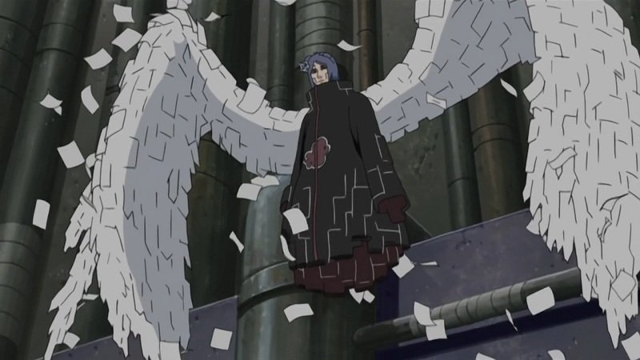

 |  |  |  |  |  |  |  |  |  |  |  |  |  |  |  |  |  |  |  |  |  | Какаши

 |  |  | Какузу


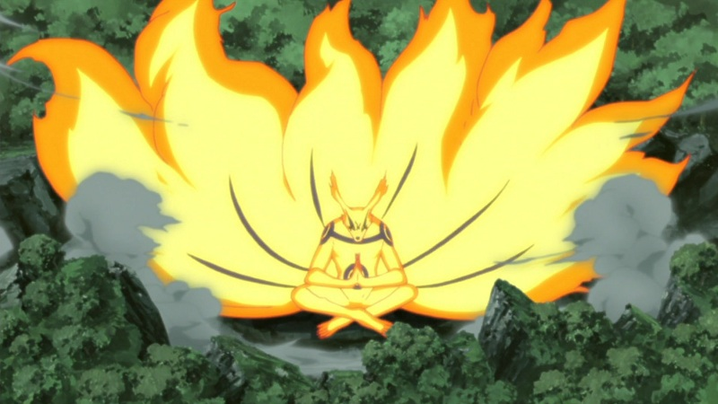
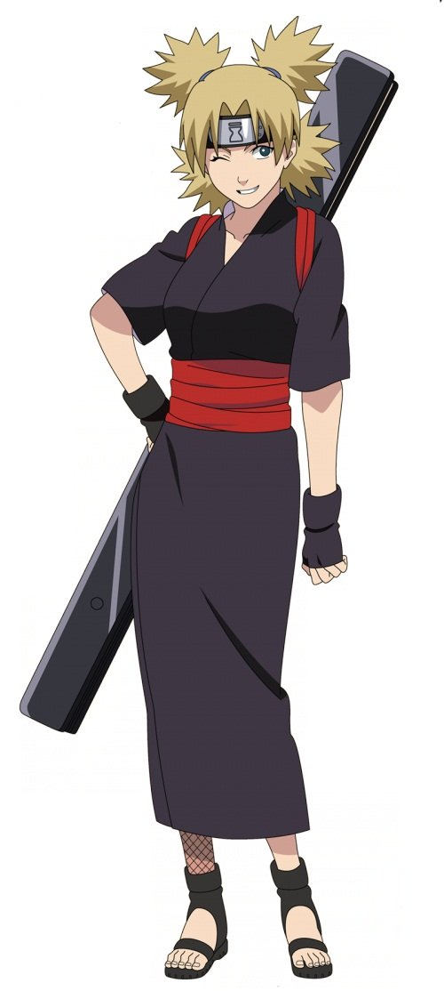
 |  |  |  |  |  |  | Курама |  |  |  |  |  |  |  |  |  |  |  |  |  |  |  |  |  | Темари
 |  |  |  |  |  |  |  |  |  |  |  |  |  | Майто Гай
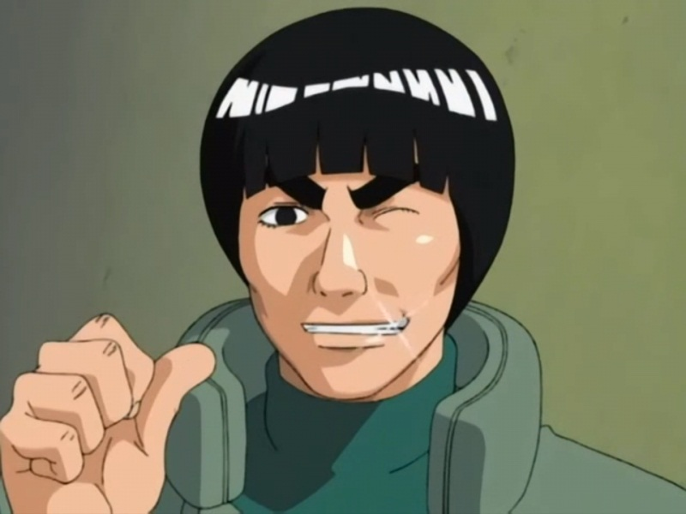
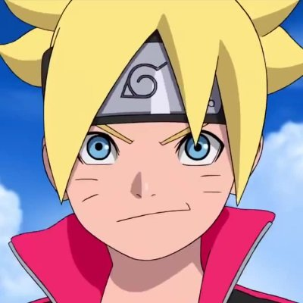
 |  |  |  |  |  |  |  |  |  |  |  |  |  |  |  |  |  |  |  |  |  | Боруто
 |  |  |  |  |  |  |  |  |  |  |  |  |  |  |  |  |  |  | Шикамару
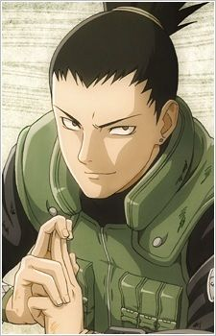
 |  |  | Минато
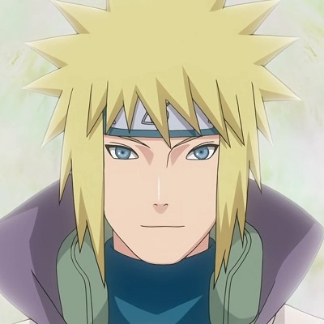

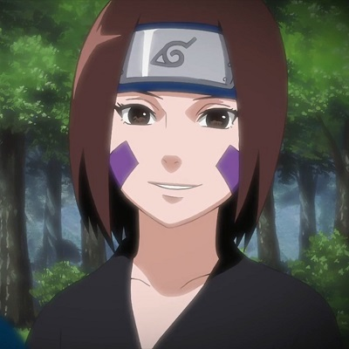
 |  |  |  |  |  |  |  | Рин
 |  |  |  |  |  |  |  |  |  |  |  | Ино |  | Киба

 |  |  |  |  |  |  |  |  |  |  |  |  |  |  |  |  |  | Неджи
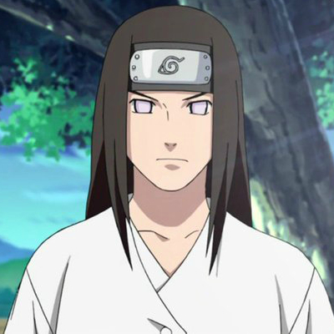

 |  |  |  |  |  |  |  |  |  |  |  |  |  |  | Киба

 |  |  |  |  |  |  |  |  |  |  |  |  |  |  |  |  |  | Неджи

